02.원칙
종류 | ID | 사용 | 내용 | 비고
 | 01.종가매수-지수조합A_V0.01 | Y | 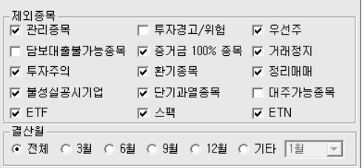 * 기본적인 수급이 받쳐지는 대상건 중에서 각종 지표를 조합하여 종목검색. * 대입지수 L [일]1봉전 MACD(12,26,9) Signal 0선 상향돌파 B [일]1봉전 Stochastic slow(12,5,5) %K, %D 상향돌파 K [일]1봉전 Bollinger Band(20,2) 종가가 상한선 상향돌파 A [일]1봉전 ROC(10) 0 상향돌파 C [일]1봉전 Parabolic(0.02,0.2) 종가가 Parabolic을 상향돌파 * 기본사항 D 시가총액:현재가기준 1000십억원 이하 ==>> 세력주로 한정. E 기간내 등락률:[일]0봉전 7봉이내에서 전일종가대비종가 7% 이상 ==>> 모멘텀존재확인 F 기간내 거래대금:[일]0봉전 7봉이내 거래대금 20000이상 1회 이상 ==>> 거래량확인(수급) M 외국인+기관 순매수[당일 잠정치] 5000주 이상 99999999주 이하 ==>> 기관/외국인참여(수급) O 0봉전 2일중 1일 외국인 순매수발생 최소순매매수량 5000주 ==>> 기관/외국인참여(수급) P 0봉전 2일중 1일 기관 순매수발생 최소순매매수량 5000주 ==>> 기관/외국인참여(수급)\ ((L and B) or K or A or C) and D and E and F and (O or P) | * M조건은 시황이 나쁠때 오버나잇에서 외국인/기관이 팔아버리는 경우가 많아서 (O or P)조건으로 대체. 정확성은 조금 떨어짐.

